상품제안서
레빗 폴드스탠드 고속무선충전거치대 | 상품코드: F23982

 |  |  |  |  |  |  | 02-412-0044 | www.easy1.co.kr
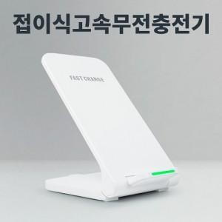

【상세/제작정보】 | 최대 15W의 무선고속충전으로 빠르고 간편하게

【인쇄/포장옵션】 | 풀칼라 / 포장지포장

【공급단가】 | 수량 | 100~ | 300~ | 500~ | 1,000~ | 3,000~
*VAT별도 | 단가 | 7,720원 | 7,600원 | 7,410원 | 7,230원 | 7,100원

【상품 URL】 | https://dev.easy1.co.kr:443/src/goods_detail.php?gdno=23982

